PortfolioSheetForPG
氏名 | 田上 元洋 | 所属 | 東京コミュニケーションアート専門学校

作品名 | VRShooting | 作品画像
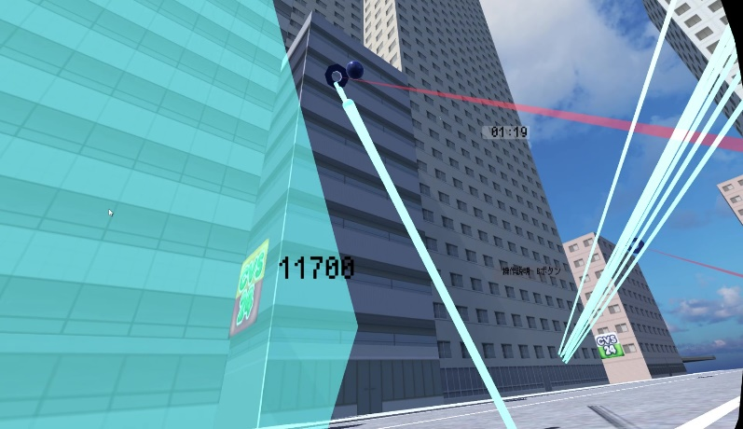
ジャンル | シューティング
プラットフォーム | MetaQuest2
開発環境 | Unity
使用言語 | C#(VisualStudio)
制作期間 | 4か月(検証期間を含む)
チーム人数 | 3人

■ゲーム概要
2人プレイ対応のシューティングゲームです。 MetaQuest2を利用したVR+PhotnUnityNetwork(PUN2)の通信方式を採用しています 制作のバージョン管理にＧｉｔ(SauceTree)を使用しています。

■制作担当箇所
プログラマー2名 制作にあたって事前にオンラインプレイ可能なVRのデモ(本ゲームの原型)を作成し、11月度制作展示(JIKEI COM GAMESHOW)の裏方に持ち込み、幕張メッセ環境でVRゲームのオンラインプレイのパフォーマンスの検証を行いました。 検証では展示が不可能になるような致命的な不具合や問題はありませんでしたが、本番でここで発見できなかった問題が発生しないようにあらゆる条件や手法を試しました。 メインゲーム関連では ・プレイヤー弾発射の処理と動作 ・スコアや時間制限などのUI表示 ・メインゲーム中の操作説明UI を作成しました 特に操作説明UIに関してはVRという特性を踏まえたうえで、どのように見せれば違和感なくユーザーに操作を覚えてもらえるかという課題に対して検討に検討を重ねて制作を行いました。 オンラインプレイ対応関連では ・マッチングシステムの構築 ・発射された弾の同期 ・スコア変数同期処理 ・ターゲット出現、破壊情報の各ROM間での共有処理 ・サーバーのタイムスタンプを利用した残り時間計測と、各ROM間で終了タイミングに誤差が出ないようにする処理 を作成しました。 特に同期システムに関してはアピールポイントにより詳しく後述しますが、オブジェクトの生存状態などで不具合が多く、オンラインゲームという性質上最もユーザビリティに関わる部分なので時間をかけ丁寧に対応しました。 スケジュールを調整するマネージャー業務の担当者がいなかったので、自身でスケジュールを管理しました。 大体のスケジュールは以下のようになりました。 11月～11月度展示開始前 ゲームの原型となるデモを作成し幕張へ持ち込み 11月度展示終了後～2022年12月31日 動作確認済みの環境で本制作、ゲームループ完成 2023年1月～2月度展示開始前 全体のブラッシュアップ、バグ対応

■アピールポイント
開発段階において、オンラインプレイでオブジェクトやゲーム内時間の同期をとる際に、各ROM間での同期 の相違が発生する問題が多発したので、その問題に重点的に対応しました。 画面の状態を完全に同期しない都合上、ラグや多少の同期ずれが発生することは仕方がないので、なるべくそれらが目立たないような処理を心がけました。 <事例> ・的に弾が当たった際のコールバックを発行するROMを工夫することにより、意図しない同期ずれが発生し、的の存在状態が各ROM間で変わってしまう現象に対応しました。 ・それぞれのローカル上でゲーム開始時間や終了時間を測ると、ROMごとで時間にずれが発生し、公平性やユーザビリティに大きく影響を及ぼすのでサーバー上のタイムスタンプを利用し、それを各ROM間で共有することにより、問題を回避できるように修正しました。

■ファイル名 | https://github.com/TagamiMotohiro/VRShootingGame

